关系图
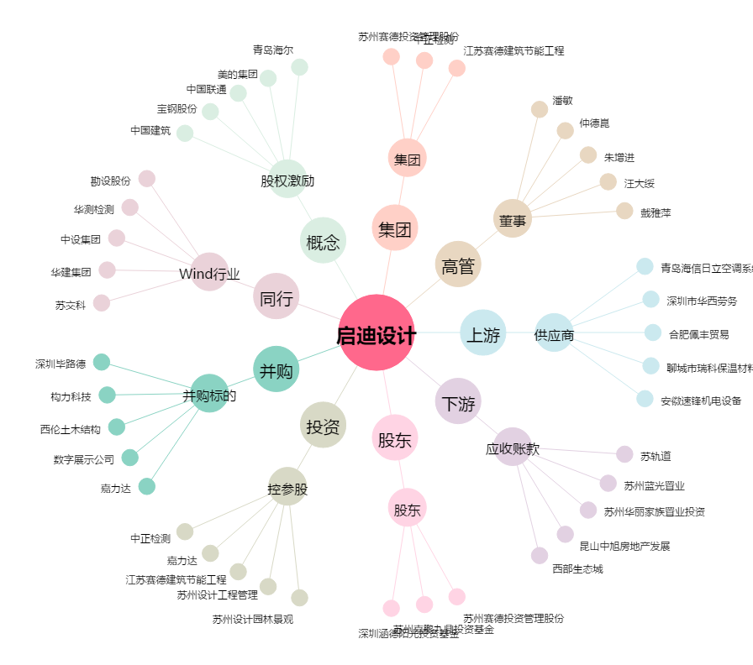
启迪设计[300500.SZ] - 关系概览图

